목록


 |  |  |  | 쌍용강북교육센터
 |  |  |  | git_hub 기반의 스프링을 활용한 실전 프레임워크 설계와 구축 개발자
 |  |  |  | 웹 프로그래밍 실습 프로젝트
 |  |  |  | 2조 삼시n끼 (n > 3)

No | 메뉴명 | 프로그램명 | 설계자 | 설계일자 | 계발예정일 | 개발완료일 | 비고
1 | 첫화면 | index.JSP | 김미현 | 2017-02-09 |  | 2017-02-20
2 | site_header | site_header.JSP | 김미현 | 2017-02-09 |  | 2017-02-20 | 로그인,회원가입
3 | site_footer | site_footer.JSP | 김미현 | 2017-02-09 |  | 2017-02-20 | 기능없음
4 | 이용약관 | sf_service.JSP | 김미현 | 2017-02-09 |  | 2017-02-20 | 기능없음
5 | 운영정책 | sf_policy.JSP | 김미현 | 2017-02-09 |  | 2017-02-20 | 기능없음
6 | 개인정보처리방침 | sf_privacy.JSP | 김미현 | 2017-02-09 |  | 2017-02-20 | 기능없음
7 | inTable소개 | sf_intable.JSP | 김미현 | 2017-02-09 |  | 2017-02-20 | 기능없음
8 | 사이트맵 | sf_sitemap.JSP | 김미현 | 2017-02-09 |  | 2017-02-20 | 기능없음
9 | 손님_회원가입 | sonnim_join.JSP | 김미현 | 2017-02-09 |  | 2017-02-20
10 | 손님_마이페이지 | sonnim_myPage.JSP | 김미현 | 2017-02-09 |  | 2017-02-20 | 정보수정,예약확인,하트확인
11 | 마이페이지_정보수정 | myPage_update.JSP | 김미현 | 2017-02-09 |  | 2017-02-20 | 탈퇴
12 | 마이페이지_예약확인 | myPage_check.JSP | 조영숙 | 2017-02-09 |  | 2017-02-20
13 | 마이페이지_하트확인 | myPage_heart .JSP | 김미현 | 2017-02-09 |  | 2017-02-20 | 좋아요! 한 상점
14 | 컨트롤 | sonnim_cont.JSP | 김미현 | 2017-02-09 |  | 2017-02-20

1 | 손님_DAO | SonnimDAO.java | 김미현 | 2017-02-09 |  | 2017-02-20
2 | 손님_DTO | SonnimDTO.java | 김미현 | 2017-02-09 |  | 2017-02-20

테이블
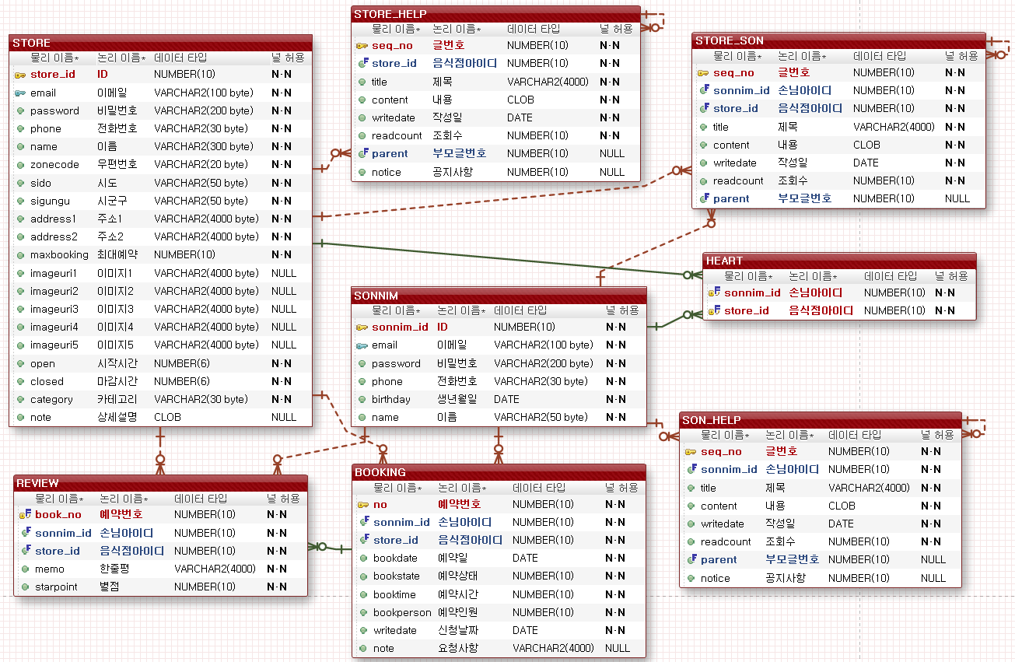

**control.jsp에 컨트롤 생성
command 이름은 팀장님이 정해주는대로
bean이름은 테이블물리이름으로 동일하게(dto)
Parameter명도 테이블물리이름으로 동일하게
추가-insert | 삭제-delete | 자세히-detail
수정-update | 목록-list | login, join

손님_회원가입
이동

 | 메뉴명 | 손님_회원가입 |  | 프로그램명 | sonnim_join.JSP | 작성자 | 김미현 | 테이블
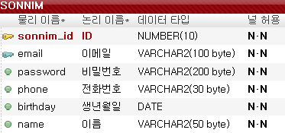
 |  |  |  |  |  |  | 헤더

 |  | 회원 가입 (사용자)
 |  | id | seq (자동)
 |  | email
 |  | password
 |  | phone | 000-000-0000
 |  | birthday | yyyy 년 mm 월 dd 일
 |  | name

가입
취소

 |  |  |  |  |  |  | 푸터

 |  |  |  | 가입 - (밸리데이션체크) 정상등록되었음/가입되지 않았음
 |  |  |  | 취소 - 첫화면으로

손님_마이페이지
이동

 | 메뉴명 | 손님_마이페이지 | 프로그램명 | sonnim_myPage.JSP | 작성자 | 김미현

 |  | 로고 | 마이페이지 | 미현님 | 로그아웃 | 헤더

정보수정
예약확인
하트 상점확인
 |  |  |  |  |  |  | 화면 링크만 있습니다. 기능없음

 |  |  |  |  |  | 푸터

마이페이지_정보수정
이동

 | 메뉴명 | 마이페이지_정보수정 |  | 프로그램명 | myPage_update.JSP | 작성자 | 김미현 | 테이블

 |  | 로고 |  | 마이페이지 | 미현님 | 로그아웃 | 헤더
 |  | 정보수정 | 정보수정
 |  | 하트확인 |  | id | 보여주기 (수정불가)
 |  | 예약확인 |  | email | 보여주기 (수정불가)
 |  |  |  | password | 수정가능
 |  |  |  | phone | 보여주기 ( 수정가능)
 |  |  |  | birthday | yyyy 년 mm 월 dd 일
 |  |  |  | name | 보여주기 ( 수정가능)
변경
취소
탈퇴

 |  |  |  |  |  |  | 푸터

 |  |  | 변경 - 변경하시겠습니까? Yes -> 마이페이지, no -> 현재페이지
 |  |  | 취소 -> 마이페이지
 |  |  | 탈퇴 -> 탈퇴하시겠습니까? Yes ->첫화면, no -> 현재페이지

마이페이지_하트확인
이동

 | 메뉴명 | 마이페이지_하트확인 |  | 프로그램명 | myPage_heart .JSP | 작성자 | 김미현

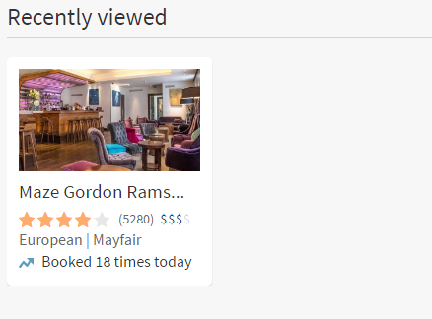
 |  | 로고 |  | 마이페이지 | 미현님 | 로그아웃 | 헤더
 |  | 정보수정 | 내가 하트 누른 상점 확인
 |  | 하트확인 |  | 음식점명
 |  | 예약확인
 |  |  |  | 사진

 |  |  |  | 별점

 |  |  |  |  |  |  | 푸터

 |  |  |  | 음식점명 - 음식점 상세로 링크

첫화면
이동

 | 메뉴명 | 첫화면 | 프로그램명 | index.JSP | 작성자 | 김미현

 |  | 로고 | 마이페이지 | 미현님 | 로그아웃 | 헤더

추천레스토랑
(지역)
추천레스토랑
(종류별)
예약확인
 |  |  |  |  |  |  | 화면 링크만 있습니다. 기능없음

 |  |  |  |  |  | 푸터

사이트맵
이동

 | 메뉴명 | 손님_마이페이지 |  | 프로그램명 | sonnim_myPage.JSP | 작성자 | 김미현

 |  | 로고 |  | 마이페이지 | 미현님 | 로그아웃 | 헤더
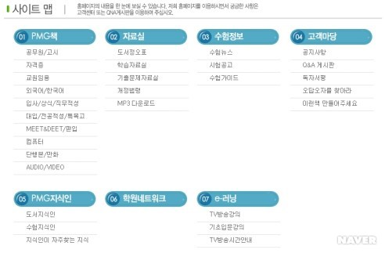
 |  |  | 마이페이지 |  | 음식점
 |  |  | 정보수정 |  | 음식점상세
 |  |  | 예약확인 |  | 음식점예약
 |  |  | 하트확인

 |  | 이용약관 운영정책 개인정보처리방침 inTable소개 사이트맵 |  |  |  |  | 푸터
 |  | inTable는 예약 중개서비스의 제공자일뿐이며, 통신판매의 당사자가 아닙니다.
 |  | Copyright 2017. ⓒ inTable All Rights Reserved.

